Proces
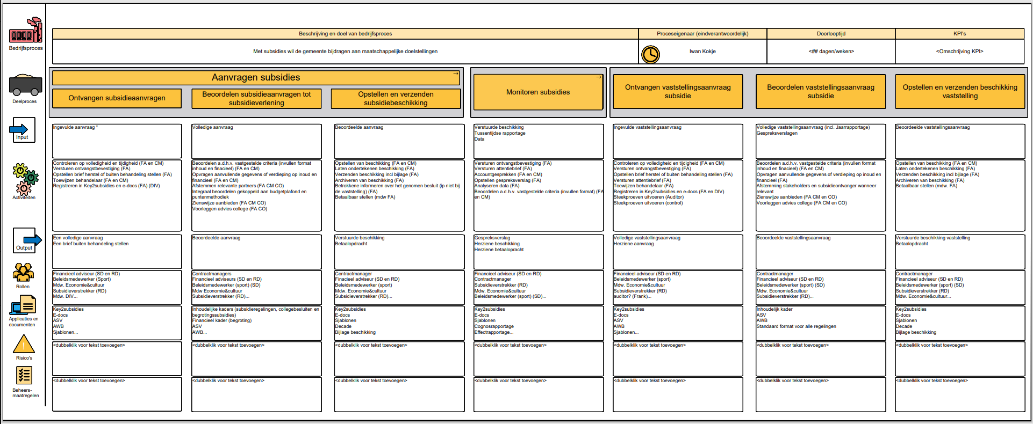
1 | 2 | 3 | 4 | 5 | 6 | 7

